Hoja1
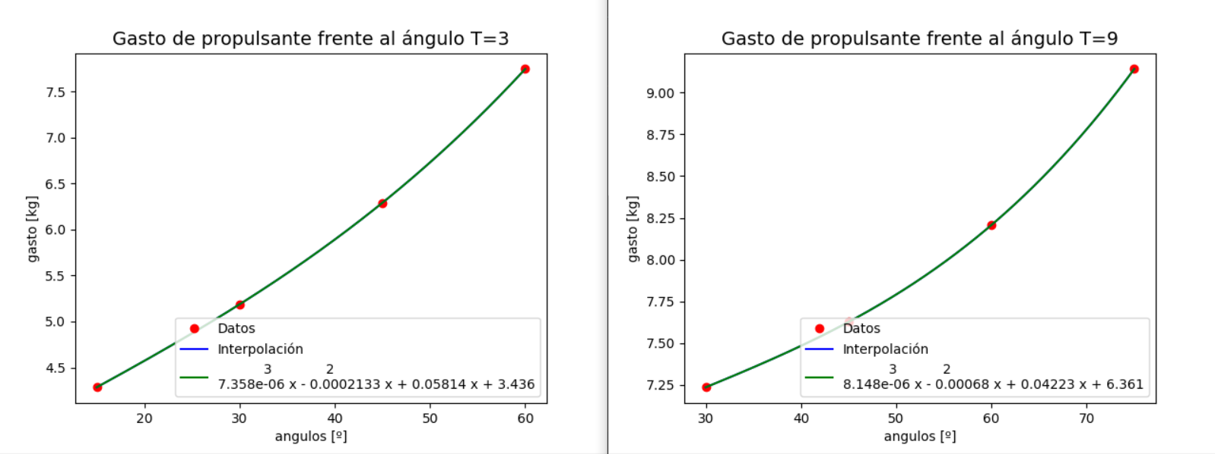
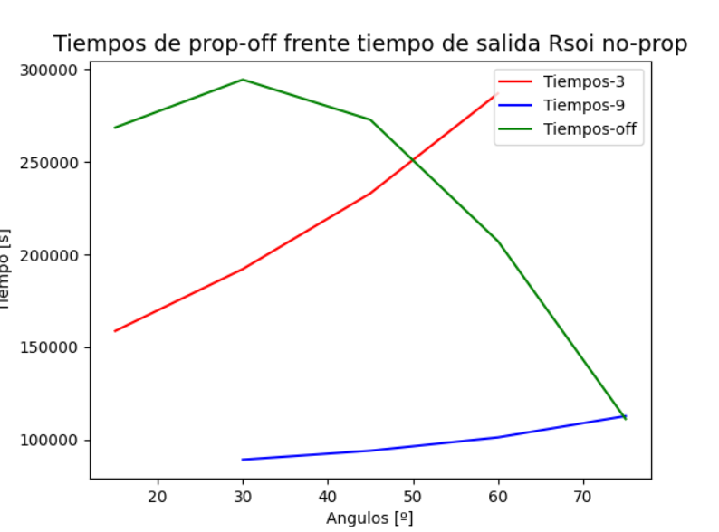
T | 1 |  |  |  |  |  | 3 |  |  |  |  |  | 9 |  |  |  |  |  | ton optimo
alpha | 15 | 30 | 45 | 60 | 75 | 90 | 15 | 30 | 45 | 60 | 75 | 90 | 15 | 30 | 45 | 60 | 75 | 90 | 47500
captura | FALSE | FALSE | FALSE | FALSE | FALSE | FALSE | TRUE | TRUE | TRUE | TRUE | FALSE | FALSE | FALSE | TRUE | TRUE | TRUE | TRUE | FALSE
t. 4 prop-off [t] | 0 | 0 | 0 | 0 | 0 | 0 | 158748 | 192144 | 233016 | 286908 | 0 | 0 | 0 | 89352 | 94164 | 101340 | 112860 | 0
gasto [kg] | 0 | 0 | 0 | 0 | 0 | 0 | 4.285 | 5.187 | 6.291 | 7.746 | 0 | 0 | 0 | 7.236 | 7.627 | 8.207 | 9.141 | 0
t. salida prop-off [s] | 268500 | 294348 | 272688 | 207192 | 111288 | 0 | 268500 | 294348 | 272688 | 207192 | 111288 | 0 | 268500 | 294348 | 272688 | 207192 | 111288 | 0

